상품제안서
PU 설렘 캐리어네임택 | 상품코드: F30876

 |  |  |  |  |  |  | 02-412-0044 | www.easy1.co.kr
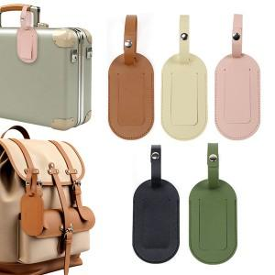

【상세/제작정보】 | ＊기본지퍼백일때 선물포장 불가합니다. ＊해당제품은 투명창이 없습니다 확인 후 주문 부탁드립니다.

【인쇄/포장옵션】 | 레이저, 불박 / 지퍼백

【공급단가】 | 수량 | 200~ | 500~ | 1,000~ | 3,000~ | 5,000~
*VAT별도 | 단가 | 2,060원 | 2,020원 | 1,980원 | 1,930원 | 1,890원

【상품 URL】 | http://www.easy1.co.kr/src/goods_detail.php?gdno=30876

